数据关系说明
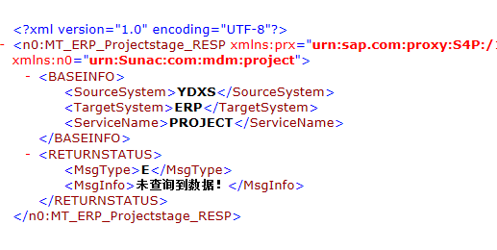
接口结构： | 接口逻辑： | 接口入参： |  |  |  | 取值示例
</MD0006> | 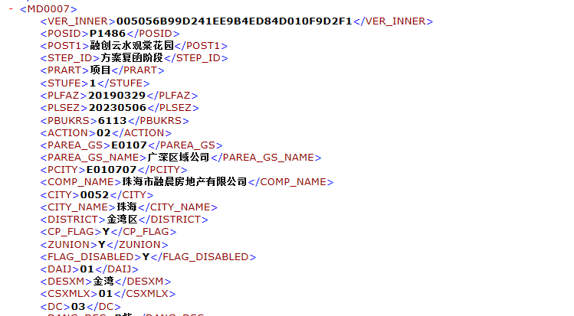 1.</MD0006>为抬头表，</MD0007>、</MD0023>为明细表，通过VER_INNER进行关联，一对多关系；各表间也是通过VER_INNER关联； 2.</MD0007>中存项目结构，包括项目、分期、楼栋信息，按照STUFE分别为1/2/3进行区分； 3.接口直接对接PI； |  | BEGINDATE | 开始时间戳 | 本地库中最新一条数据的时间戳 | 20190924024027.3229910
</MD0007> |  |  | NUMB | 条目 | 默认：大于3000按3000算 | 1000
</MD0023> |  |  | GET_AREA | 是否获取面积结构 | 不用获取为空，需要面积为X | 空

 |  | 取数逻辑： | 1.通过BEGINDATE取从此开始时间之后更新的N个项目，N为输入的NUMB值。若更新的项目大于N，则需要再次调接口抽取，依次循环抽取，直到读取无结果（见2说明）为止。 2.无结果会返回参数： output-mt_erp_projectstage_resp-returnstatus-msg_type = 'E'. output-mt_erp_projectstage_resp-returnstatus-msg_info = '未查询到数据！' 3.再次抽取的时间戳为（上一次获取最后一条数据的时间戳）：MD0006结构表中的MTIMESTAMP字段，示例：<MTIMESTAMP>20190924024027.3229910 </MTIMESTAMP>

